Sheet1
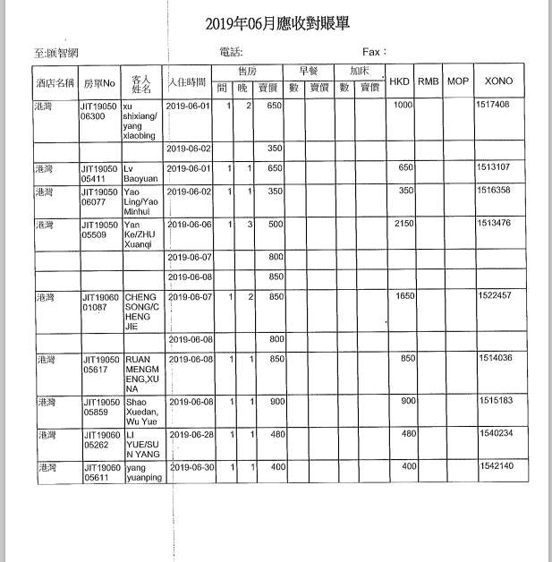

1000 | 1517408
650 | 1513107
350 | 1516358
2150 | 1513476
1650 | 1522457
850 | 1514036
900 | 1515183
480 | 1540234
400 | 1542140

8430

 |  | 确定应付款金额：8430 | 付款单编号：P190704173456535

